Sheet1
仁沐公司2025年报废车辆信息
序号 | 车牌号 | 车型 | 购置时间 | 行驶证 | 车辆铭牌(实例） | 车辆侧面图片（建议45度角度）能看到车牌车辆全部 | 整备质量（单位：kg） | 停放地 | 能否行驶 | 看货联系人 | 处置回收款税率
1 | 川A016XH | 皮卡 |  2021.6.9 |  | 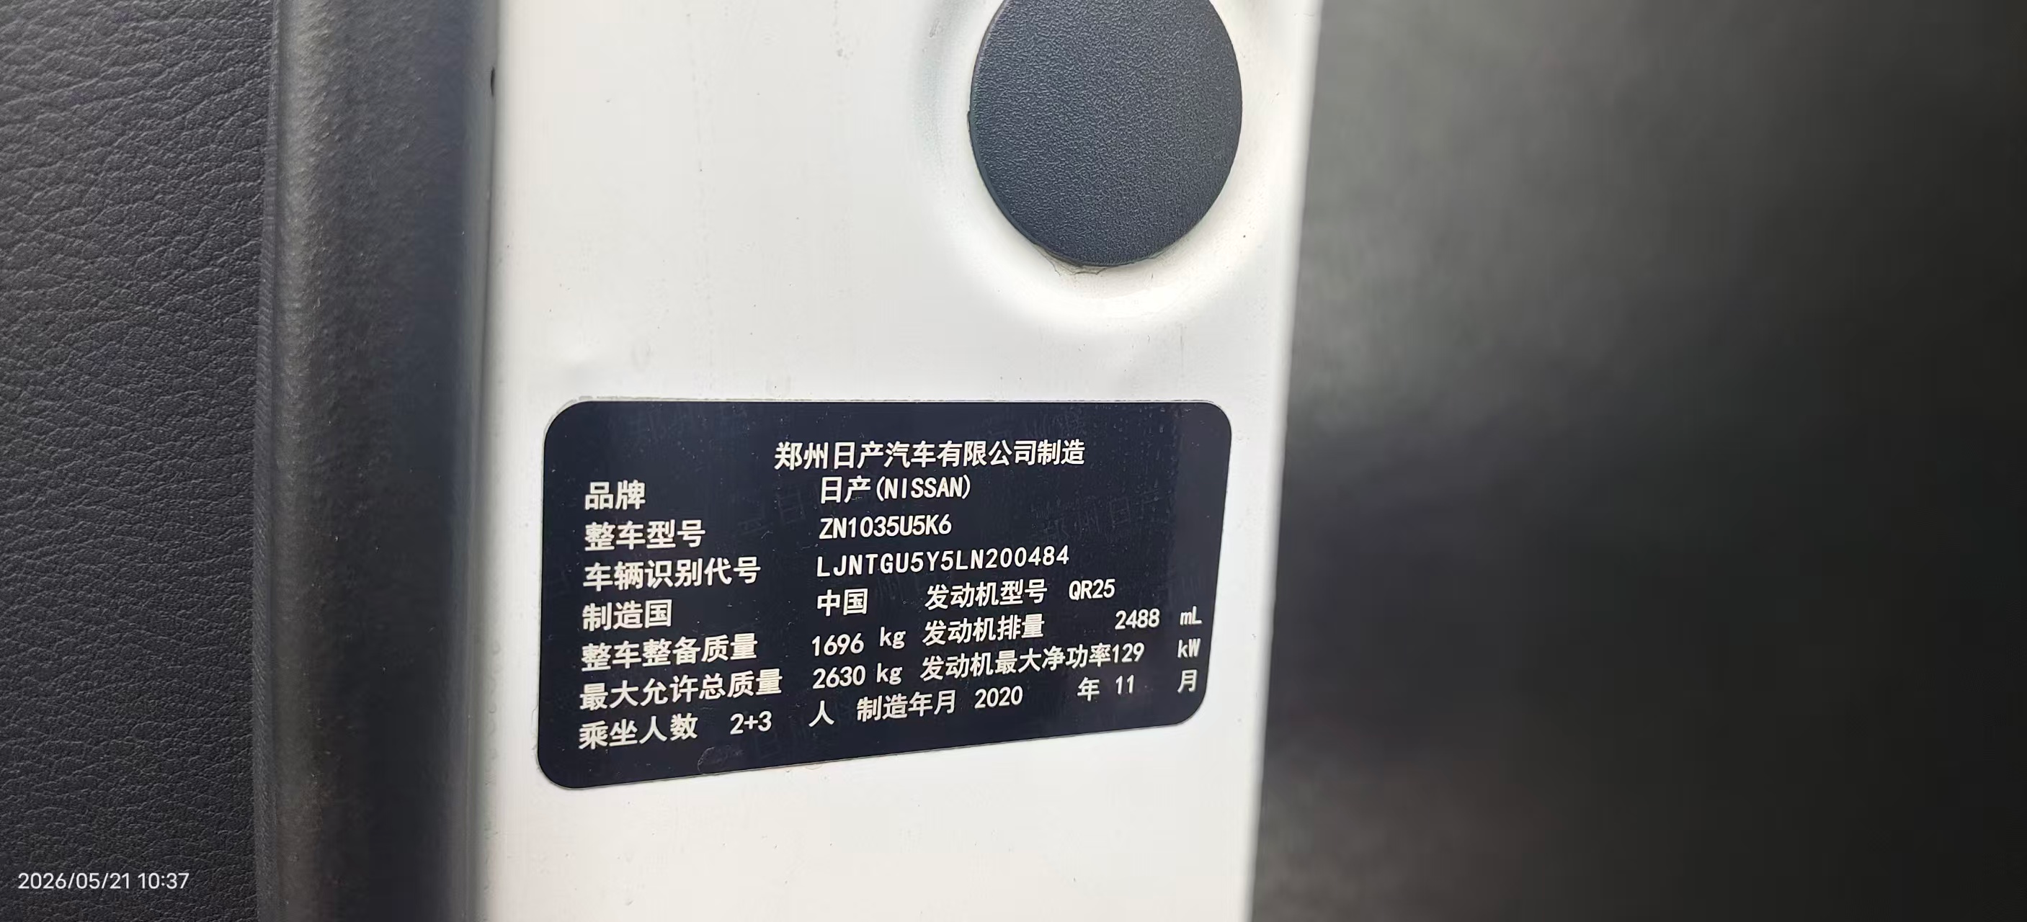 | 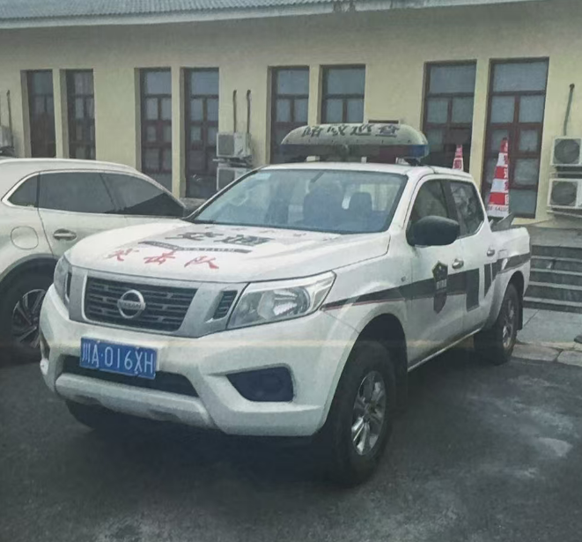 | 1696 | 四川省眉山市仁寿县仁沐公司驻地附近 | 否 | 18782163476，吴老师 | 3%
2 | 川AH1T19 | 皮卡 | 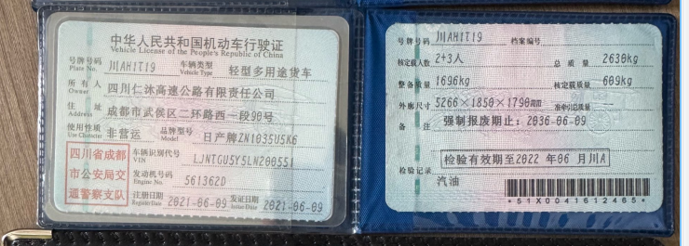 2021.6.9 |  | 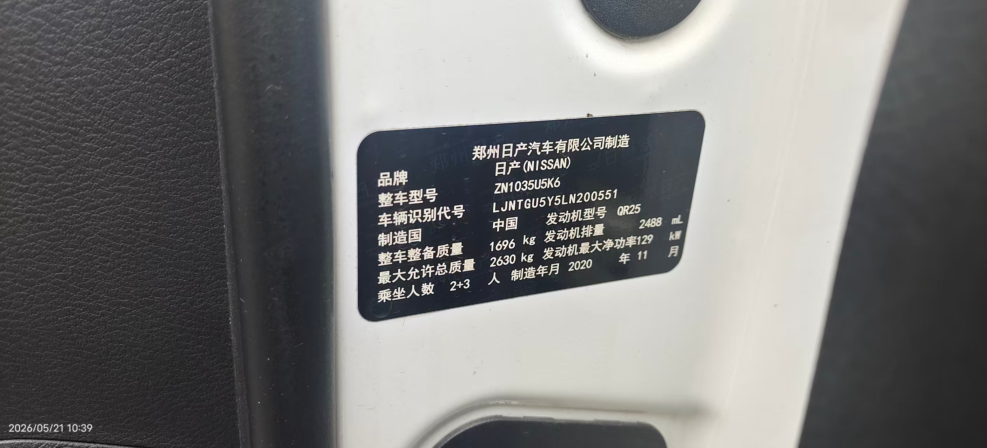 | 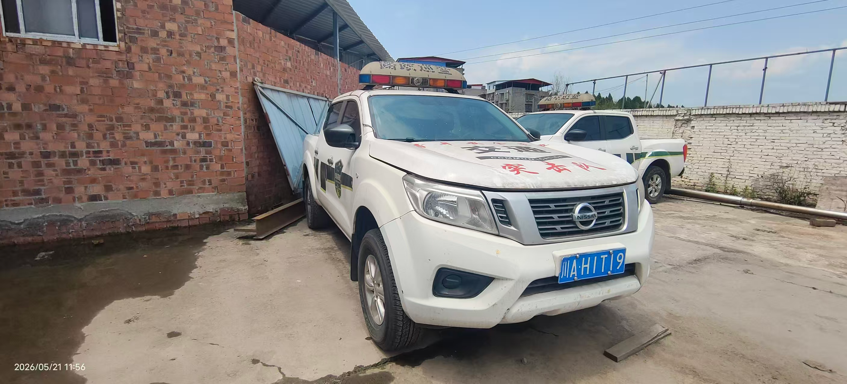 | 1696 | 四川省眉山市仁寿县仁沐公司驻地附近 | 否 | 18782163476，吴老师 | 3%
3 | 川AW64N4 | 越野 | 2011.6.9 | 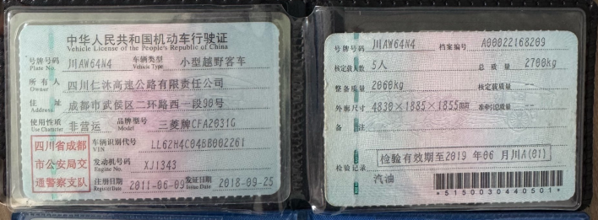 | 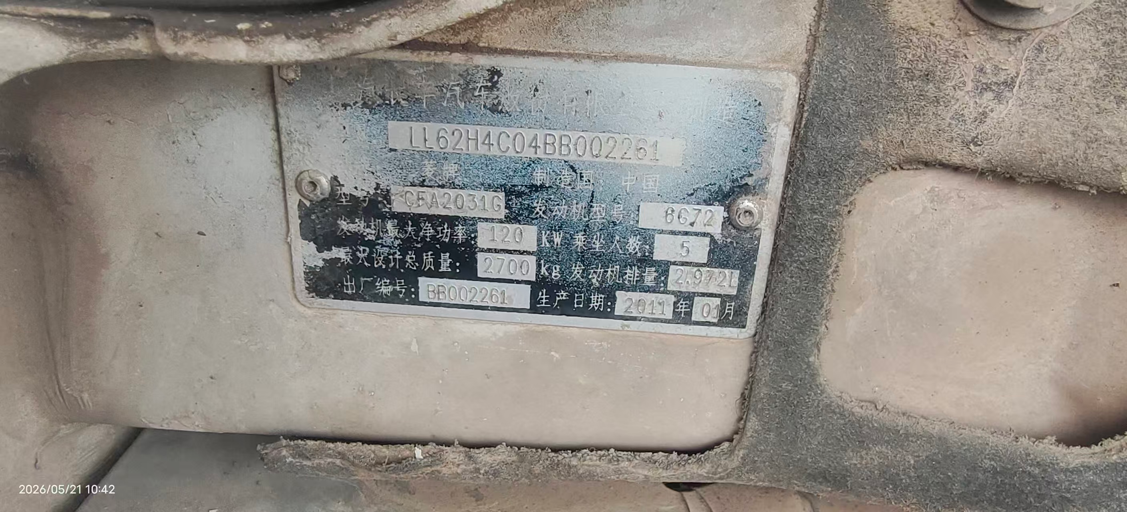 | 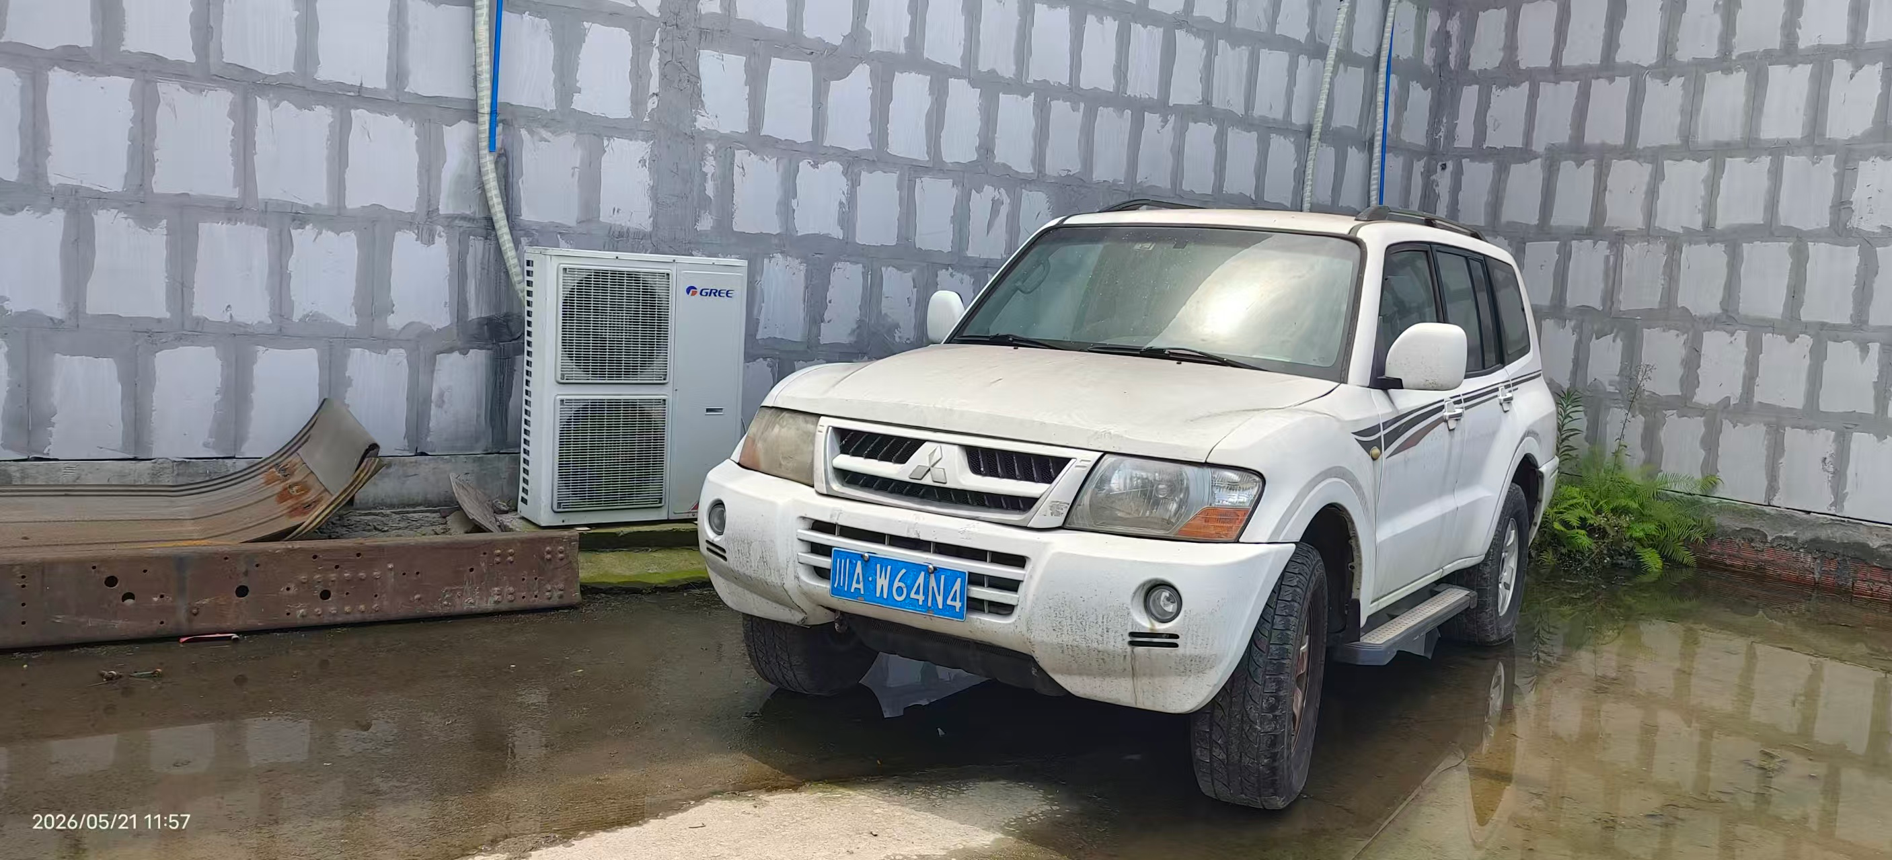 | 2060 | 四川省眉山市仁寿县仁沐公司驻地附近 | 否 | 18782163476，吴老师 | 3%
4 | 川A6SM42 | 越野 | 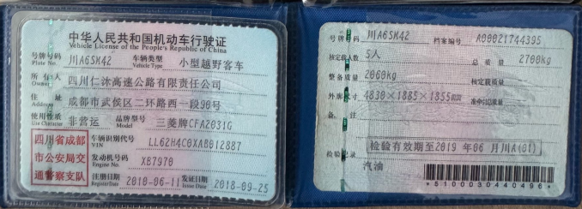 2010.6.11 |  | 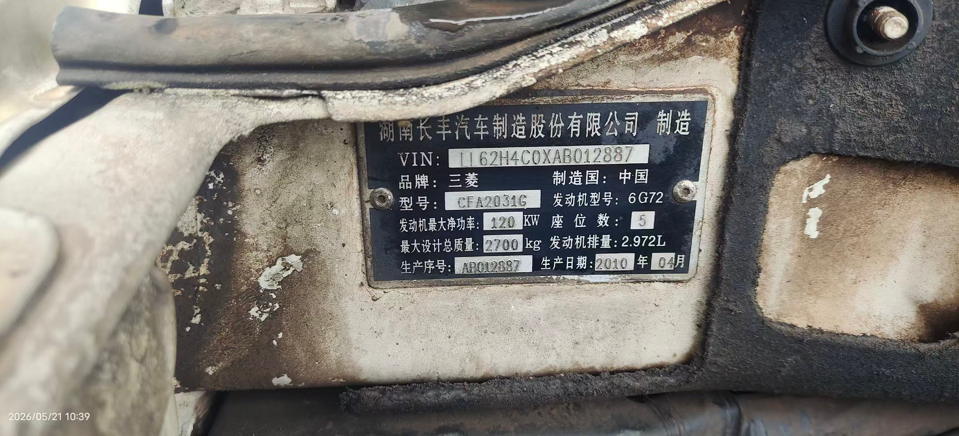 | 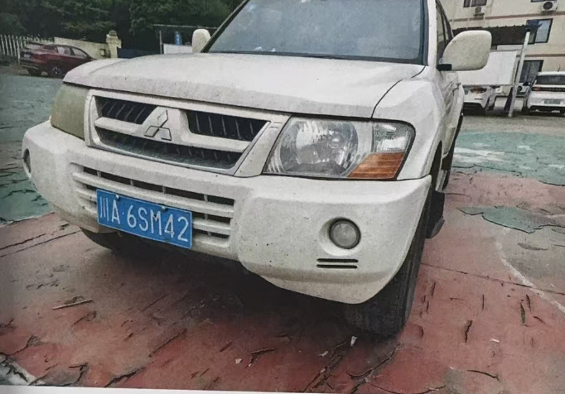 | 2060 | 四川省眉山市仁寿县仁沐公司驻地附近 | 否 | 18782163476，吴老师 | 3%
 |  |  |  |  |  |  | 7512

